2018_08_data
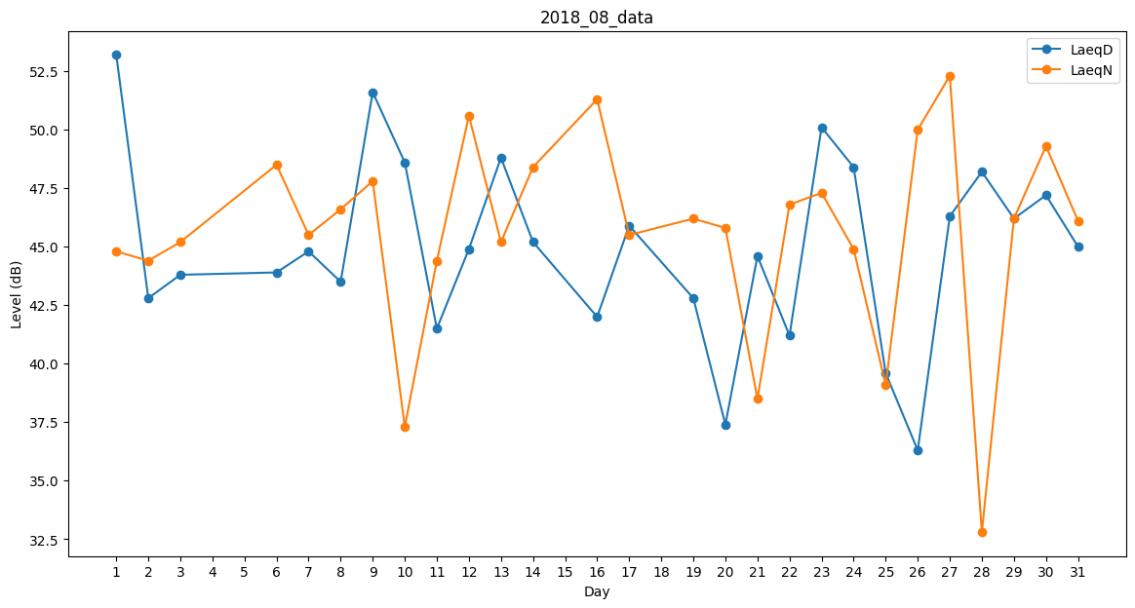
Day | LaeqD | LaeqN
1 | 53.2 | 44.8
2 | 42.8 | 44.4
3 | 43.8 | 45.2
4 | 0 | 0
5 | 51.6 | 0
6 | 43.9 | 48.5
7 | 44.8 | 45.5
8 | 43.5 | 46.6
9 | 51.6 | 47.8
10 | 48.6 | 37.3
11 | 41.5 | 44.4
12 | 44.9 | 50.6
13 | 48.8 | 45.2
14 | 45.2 | 48.4
15 | 45.9 | 0
16 | 42 | 51.3
17 | 45.9 | 45.5
18 | 42.4 | 0
19 | 42.8 | 46.2
20 | 37.4 | 45.8
21 | 44.6 | 38.5
22 | 41.2 | 46.8
23 | 50.1 | 47.3
24 | 48.4 | 44.9
25 | 39.6 | 39.1
26 | 36.3 | 50
27 | 46.3 | 52.3
28 | 48.2 | 32.8
29 | 46.2 | 46.2
30 | 47.2 | 49.3
31 | 45 | 46.1

